Modelo de Dominio
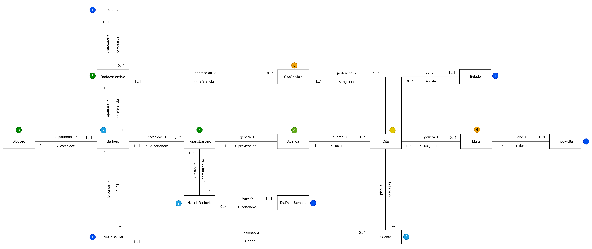
Ir a objetos de dominio >>>>

